Đơn Hàng
TH Logistics 1688 - Vận Chuyển Đặt Hàng Trung Quốc 033.699.1688
 | Thông Tin Khách Hàng |  |  |  |  |  |  |  |  |  |  | Tỷ Giá Tệ: | ¥3,610
 |  |  |  |  |  |  |  |  |  |  |  | Giá Vận Chuyển | đ28,000
 | Tên |  |  |  |  |  |  |  |  |  |  | Tiền Hàng | ¥295.00
 | Mã KH | THOD295 |  |  |  |  |  |  |  |  |  | Ship TQ | ¥0.00 | #REF!
 | SĐT |  |  |  |  |  |  |  |  |  |  | Mã giảm giá | ¥0.00 | #REF!
 | Email |  |  |  |  |  |  |  |  |  |  | Phí Dịch Vụ | 2%
 | Địa Chỉ |  |  |  |  |  |  |  |  |  |  | Tiền Công | 5.90
 |  |  |  |  |  |  |  |  |  |  |  | Ship Về VN | ¥280,000.00
 |  |  |  |  |  |  |  |  |  |  |  | Tổng Tiền | đ1,086,249.00 | #REF!
 |  |  |  |  |  |  |  |  |  |  |  | Đã TT | ¥1,000,000.00
 |  |  |  |  |  |  |  |  |  |  |  | Còn Thiếu | ¥366,249.00 | #REF!

Tên SP | Tên Tiếng Trung | Link SP | Size | Màu | Số Lượng | Giá | Tiền Hàng | Ship TQ | Mã giảm giá | Ghi Chú | MVĐ | VN Nhận | KLG | Công Nợ
Tạp dề |  | https://www.zara.cn/cn/zh/%E8%BD%AF%E8%B4%A8%E9%AB%98%E9%A2%86%E4%B8%8A%E8%A1%A3-p01131844.html?v1=214459922&v2=2220625 | S | Trắng | 1 | 59 | ¥59.00 |  |  |  |  |  | 3
Dụng cụ tập thể dục |  猜你喜欢 | https://www.zara.cn/cn/zh/%E5%8F%A3%E8%A2%8B%E9%A5%B0-t-%E6%81%A4-p04174816.html?v1=195918200&v2=2220625 | S | Đen | 1 | 39 | ¥39.00 |  |  |  |  |  | 2
Áo tập thể dục |  | https://www.zara.cn/cn/zh/%E6%96%87%E5%AD%97%E8%A3%85%E9%A5%B0%E6%96%9C%E7%BA%B9%E9%B8%AD%E8%88%8C%E5%B8%BD-p00653064.html?v1=177666611&v2=2220625 | m | Cam | 1 | 39 | ¥39.00 |  |  |  |  |  | 4
Thuốc tẩy |  | https://www.zara.cn/cn/zh/trf-%E5%AE%BD%E6%9D%BE%E8%88%92%E9%80%82%E7%89%88%E5%9E%8B%E7%89%9B%E4%BB%94%E8%A3%A4-p09213231.html?v1=184077646&v2=2220625 | 36 | Xanh | 1 | 79 | ¥79.00 |  |  |  |  |  | 1
 | 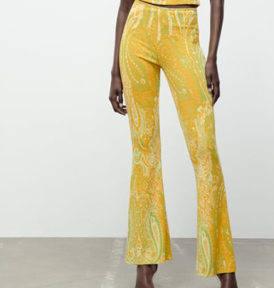 | https://www.zara.cn/cn/zh/%E6%8F%90%E8%8A%B1%E5%96%87%E5%8F%AD%E8%A3%A4-p05039460.html?v1=190011304&v2=2220625 | s | Vàng | 1 | 79 | ¥79.00

